Sheet1
SAMBUTAN HARI KELUARGA & MAULIDUL RASUL
MASJID JAMEK TASEK GELUGOR 2015
28 FEBUARI 2015 (SABTU)
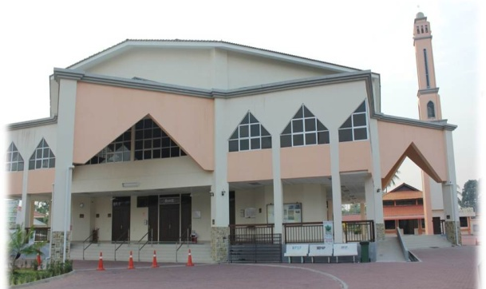
SUBUH SABTU : KULIAH SUBUH
OLEH USTAZ ASRI REJAB
8:30 PAGI ~ 11:30 PAGI
*PERTANDINGAN MEWARNA
*PERTANDINGAN MEMANAH
*SUKANEKA
*PELBAGAI PAMERAN
(Mencuci Emas PERCUMA oleh AR-RAHNU)
*CAR BOOT SALE (Sila berhubung dgn AJK Masjid)
JAMUAN MAKAN TENGAHARI
ZIARAH ANAK QARYAH YG UZUR SELEPAS ZOHOR
CERAMAH KHAS
SELEPAS SOLAT MAGHRIB
DI SAMPAIKAN OLEH:
USTAZ AHMAD HUSAM
DATO' BADARUDDIN
SUBUH AHAD 4:30 PAGI
QIAMULLAIL
SELEPAS SOLAT SUBUH
BACAAN AL-MATHURAT
wdcni

1 MAC (AHAD)

SEMUA ANAK QARYAH DI JEMPUT DATANG !

Sheet3
